2.Page 1 (Naim)
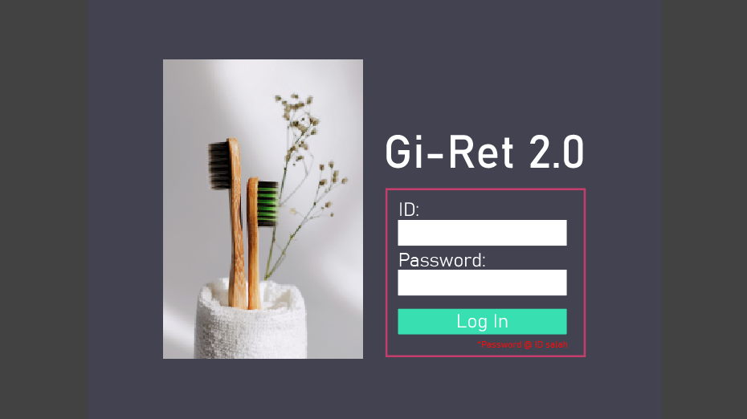

Page size: | FHD

image source:
 | 1. berus gigi | https://unsplash.com/photos/3U-LoTdvVu8

Font: | Bahnschrift

Colour pellet:

 | 1. Background |  | rgb: | 66,66,66
 |  |  | hex: | #424242

 | 2. Background main |  | rgb: | 66,66,80
 |  |  | hex: | #424250

 | 3. text putih |  | rgb: | 255,255,255
 |  |  | hex: | #FFFFFF

 | 4. id, psswd border |  | rgb: | 197,61,109
 |  |  | hex: | #C53D6D

 | 5. log in button |  | rgb: | 55,223,177
 |  |  | hex: | #37DFB1

 | 6. text merah |  | rgb: | 244,15,15
 |  |  | hex: | #F40F0F

3.Page 2 (Izyan)
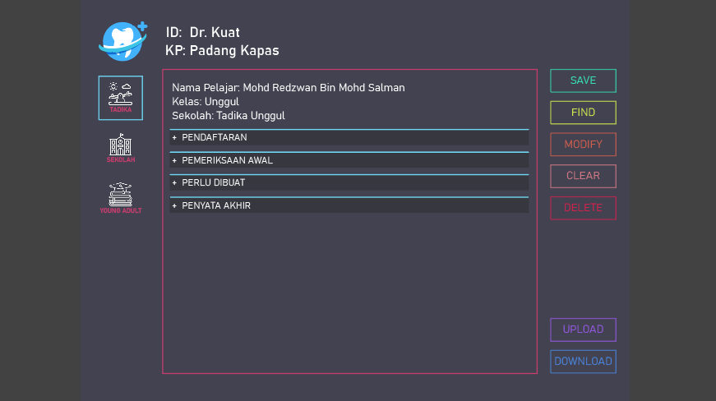

Page size: | FHD

image source:
 | 1. logo gigi putih biru: | https://www.freepik.com/free-vector/flat-design-dental-logo-pack_14669607

 | 2. icon tadika: | https://www.flaticon.com/free-icon/balancer_896107?related_id=896107&origin=search

 | 3. icon sekolah: | https://www.flaticon.com/free-icon/school_2883921

 | 4. icon young adults: | https://www.flaticon.com/free-icon/education_4207253

Font: | Bahnschrift

Colour pellet:

 | 1. Background |  | rgb: | 66,66,66
 |  |  | hex: | #424242

 | 2. Background main |  | rgb: | 66,66,80
 |  |  | hex: | #424250

 | 3. text putih |  | rgb: | 255,255,255
 |  |  | hex: | #FFFFFF

 | 4. text bawah logo |  | rgb: | 197,61,109
 | icon & border user |  | hex: | #C53D6D
 | form

 | 5. border biru selected |  | rgb: | 111,212,240
 | icon & atas setiap |  | hex: | #6FD4F0
 | userform section

 | 6. save button |  | rgb: | 55,223,177
 |  |  | hex: | #37DFB1

 | 7. find button |  | rgb: | 208,230,79
 |  |  | hex: | #D0E64F

 | 8. modify button |  | rgb: | 208,94,77
 |  |  | hex: | #D05E4D

 | 9. clear button |  | rgb: | 208,119,132
 |  |  | hex: | #D07784

 | 10. delete button |  | rgb: | 208,34,77
 |  |  | hex: | #D0224D

 | 11. upload button |  | rgb: | 147,88,224
 |  |  | hex: | #9358E0

 | 12. download button |  | rgb: | 74,133,221
 |  |  | hex: | #4A85DD

5.Tadika-PENDAFTARAN(Izudin)
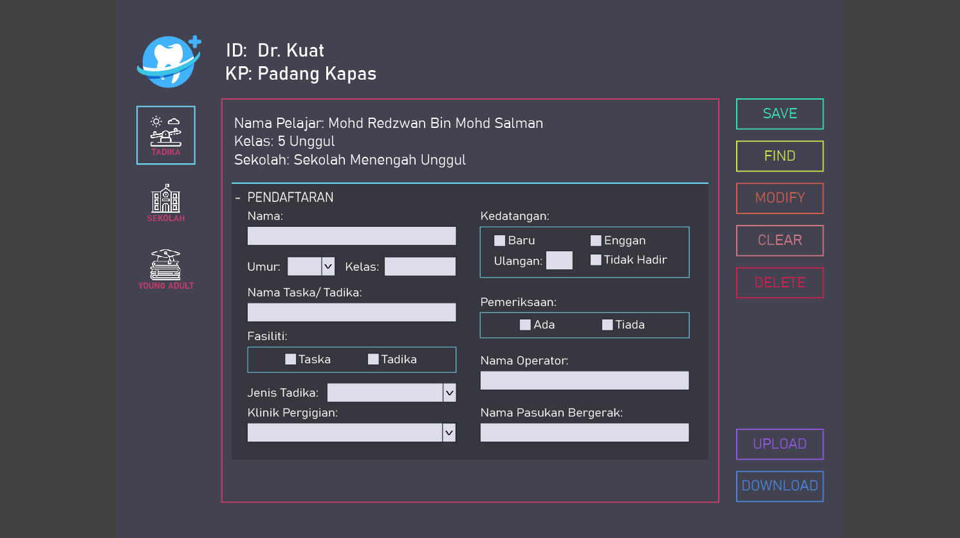
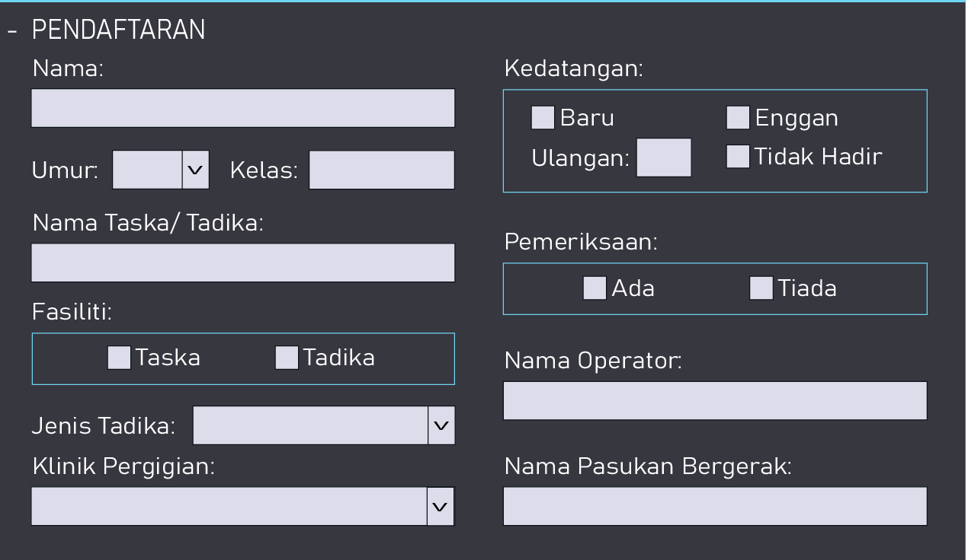

Text Box

Dropdown list |  |  |  |  |  | text box

Check Box

 | Part ni tricky skit, kne pakai javaScript
 | Pkai code Izyan, width follow Izyan pnye

 | Interactive effects:

 |  | >> Klik list "+ PENDAFTARAN"
 |  | 1. List lain hilang
 |  | 2. List "+ PENDAFTARAN" ganti jd "- PENDAFTARAN"
 |  | 3. Expand kluar semua form ni

 | Page size: | Follow Izyan

 | Font: | Follow Izyan

 | Colour pellet:

 |  | 1. Background |  | rgb: | 55,55,64
 |  |  |  | hex: | #373740

 |  | 2. Upper Border |  | rgb: | 111,213,240
 |  | & Border box |  | hex: | #6FD5F0
 |  | partition

 |  | 3. text putih |  | rgb: | 255,255,255
 |  |  |  | hex: | #FFFFFF

 |  | 4. Background |  | rgb: | 220,220,234
 |  | text box, check |  | hex: | #DCDCEA
 |  | box & dropdown

 | Dropdown list
 |  | 1. Umur: | 0, 1, 1.5, 2, 3, 4, 5, 6

 |  | 2. Jenis Tadika: | Kerajaan, Swasta

 |  | 3. Klini pergigian: | //biar dlu ni. Link dgn database Aiman

6.Tadika-PemriksaanAwal
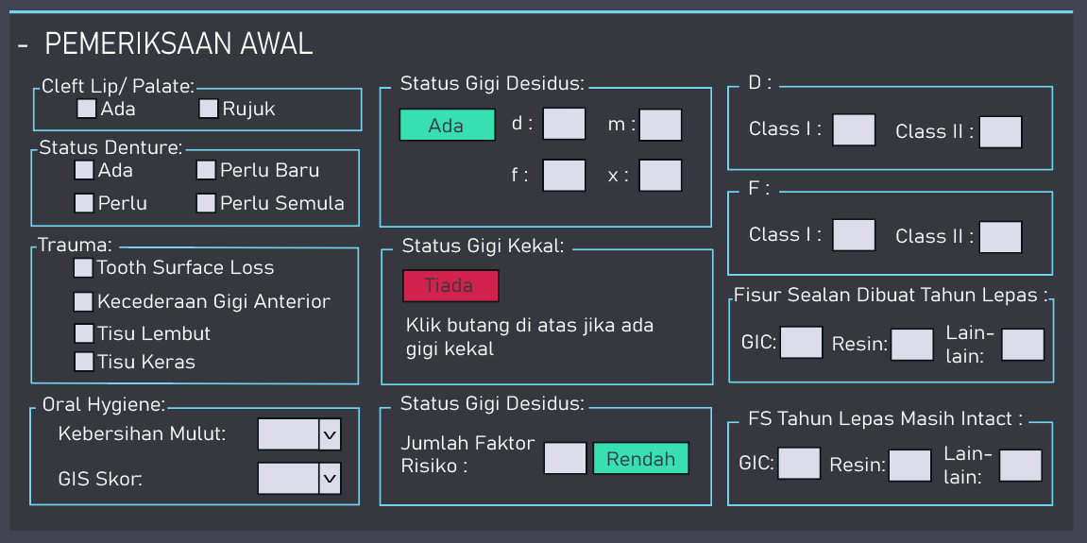

 |  |  |  | semua text box ni. Allow number only

Interactive effects:

1. | >> Klik list "+ PEMERIKSAAN AWAL"
 | 1. List lain hilang
 | 2. List "+ PEMERIKSAAN AWAL" ganti jd "- PEMERIKSAAN AWAL"
 | 3. Expand kluar semua form ni

2. | >> Klik list "- PEMERIKSAAN AWAL"
 | 1. Form ni minimize (hilang semua)
 | 2. display semua list sama mcm dkat sheet 4

3. | status gigi desidus
 | >> Klik button "Ada"
 | 1. yg ni hilang

 | 2. button "Ada" ganti jd button "Tiada"// backgroud colour (merah) rgb: 208,34,77, hex: #D0224D
 | 3. jd mcm ni

 | 4. display semula yg ni lpas klik button tiada tu

4. | status gigi kekal
 | >> sama mcm status gigi desidus
 | >> rotate display antara dua ni

5. | algorithm utk effect risiko karies ni aku bg kemudian

Colour pellet:

 | 1. button Tiada | rgb: | 208,34,77
 |  | hex: | #D0224D

 | 2. button "Ada" & | rgb: | 55,223,177
 | Tag "Rendah" | hex: | #37DFB1

7.Tadika-PerluDibuat
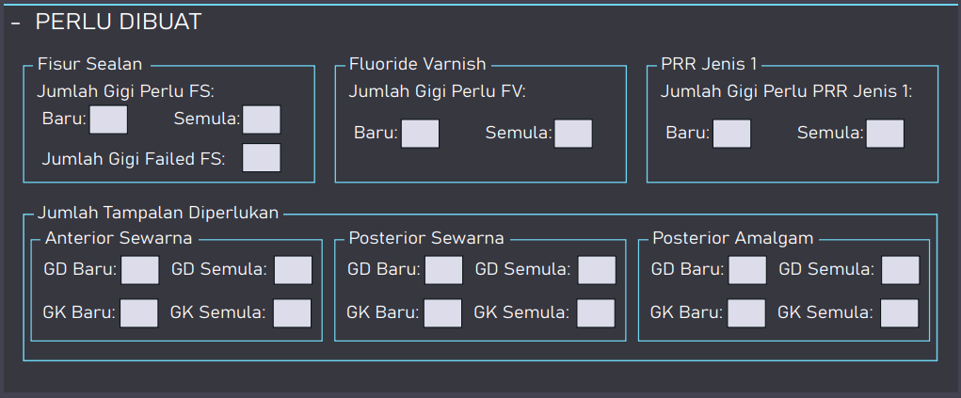

 |  | semua text box ni. Allow number only

Interactive effects:

1. | >> Klik list "+ PERLU DIBUAT"
 | 1. List lain hilang
 | 2. List "+ PEMERIKSAAN AWAL" ganti jd "- PEMERIKSAAN AWAL"
 | 3. Expand kluar semua form ni

2. | >> Klik list "- PERLU DIBUAT"
 | 1. Form ni minimize (hilang semua)
 | 2. display semua list sama mcm dkat sheet 4

8.Tadika-PenyataAkhir1
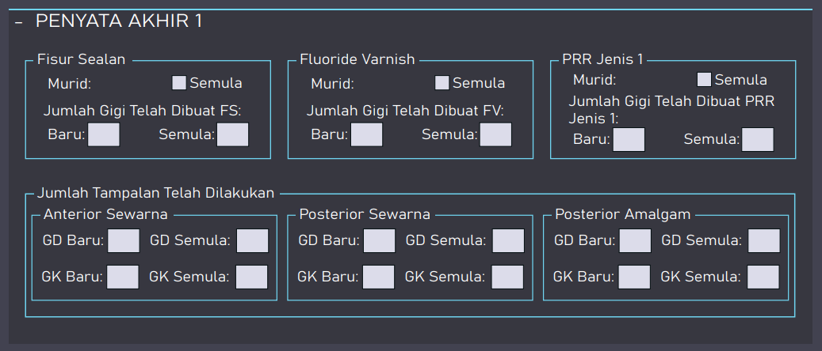

 |  | semua text box ni, kecuali check box. Allow number only

Interactive effects:

1. | >> Klik list "+ PENYATA AKHIR 1"
 | 1. List lain hilang
 | 2. List "+ PEMERIKSAAN AWAL" ganti jd "- PEMERIKSAAN AWAL"
 | 3. Expand kluar semua form ni

2. | >> Klik list "- PENYATA AKHIR 1"
 | 1. Form ni minimize (hilang semua)
 | 2. display semua list sama mcm dkat sheet 4

9.Tadika-PenyataAkhir2
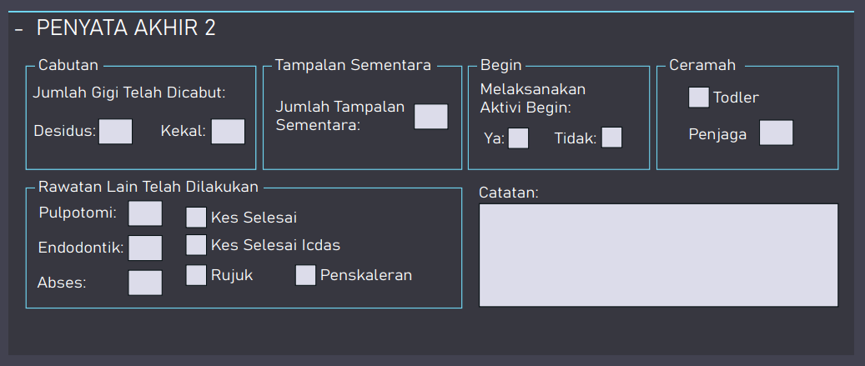

 |  | semua text box ni, kecuali check box & catatan. Allow number only

Interactive effects:

1. | >> Klik list "+ PENYATA AKHIR 2"
 | 1. List lain hilang
 | 2. List "+ PEMERIKSAAN AWAL" ganti jd "- PEMERIKSAAN AWAL"
 | 3. Expand kluar semua form ni

2. | >> Klik list "- PENYATA AKHIR 2"
 | 1. Form ni minimize (hilang semua)
 | 2. display semua list sama mcm dkat sheet 4

10.Sekolah-LIST(Izyan)
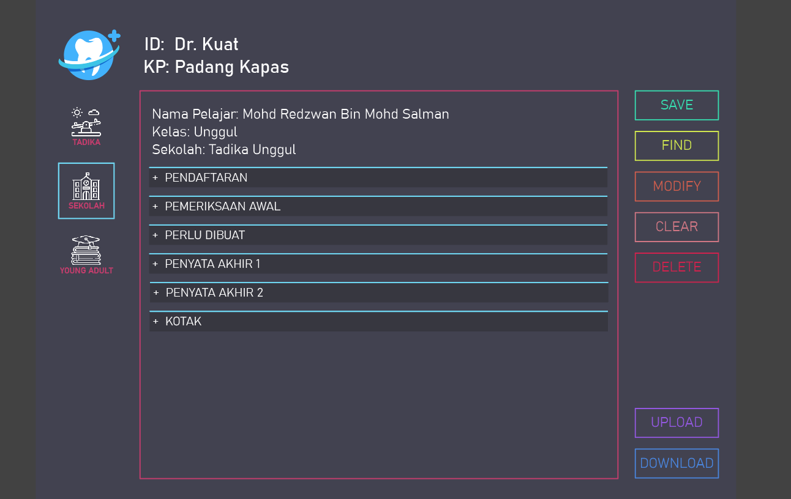

yg ni smua follow sheet 4
List sekolah bnyak lg dari list tadika

Interactive effects:

 | >>if icon sekolah selected then
 | > border sekolah jd biru
 | > border untuk tadika & ya xjd biru / no border
 | > list form sekolah visible
 | > list form tadika & ya invisible
 | else
 | > border icon sekolah xjd biru / no border
 | > list form sekolah invisible
 | end if

11.Sekolah-PENDAFTARAN(Izyan)
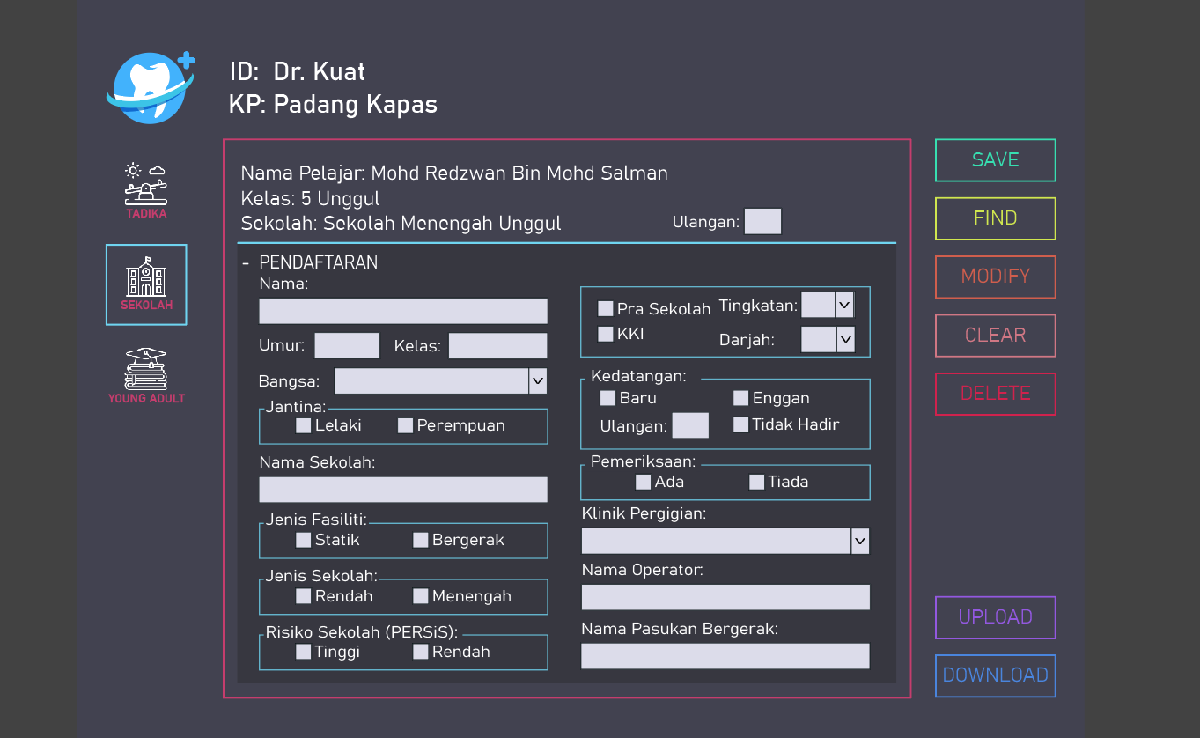

yg ni smua follow sheet 5

Interactive effects:

 | >> Klik list "+ PENDAFTARAN"
 | 1. List lain hilang
 | 2. List "+ PENDAFTARAN" ganti jd "- PENDAFTARAN"
 | 3. Expand kluar semua form ni

Dropdown list
 | 1. Bangsa: | Melayu, Cina, India, Sabah & Sarawak, Orang Asli Semenanjung, Lain-lain

 | 2. Tingkatan: | 1, 2, 3, 4, 5, 6, Peralihan

 | 3. Darjah: | 1, 2, 3, 4, 5, 6

 | 4. Klinik Pergigian: | //biar dlu ni. Link dgn database Aiman

12.Sekolah-Pemrksaan Awl()
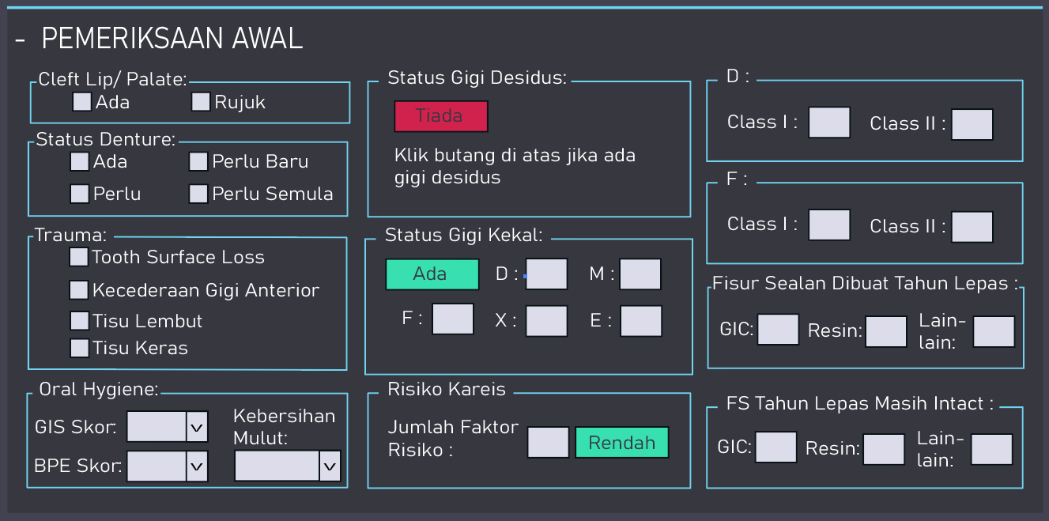

 |  |  |  |  | semua text box ni. Allow number only

Interactive effects:

1. | >> Klik list "+ PEMERIKSAAN AWAL"
 | 1. List lain hilang
 | 2. List "+ PEMERIKSAAN AWAL" ganti jd "- PEMERIKSAAN AWAL"
 | 3. Expand kluar semua form ni

2. | >> Klik list "- PEMERIKSAAN AWAL"
 | 1. Form ni minimize (hilang semua)
 | 2. display semua list sama mcm dkat sheet 4

3. | status gigi kekal
 | >> Klik button "Ada"
 | 1. yg ni hilang

 | 2. button "Ada" ganti jd button "Tiada"// backgroud colour (merah) rgb: 208,34,77, hex: #D0224D
 | 3. jd mcm ni

 | 4. display semula yg ni lpas klik button tiada tu

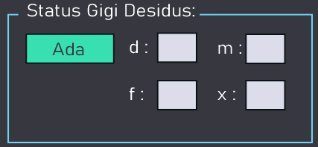
4. | status gigi desidus
 | >> sama mcm status gigi kekal
 | >> rotate display antara dua ni

5. | algorithm utk effect risiko karies ni aku bg kemudian

Colour pellet:

 | 1. button Tiada |  | rgb: | 208,34,77
 |  |  | hex: | #D0224D

 | 2. button "Ada" & |  | rgb: | 55,223,177
 | Tag "Rendah" |  | hex: | #37DFB1

Dropdown list
 | 1. Kebersihan Mulut: | A, C, E

 | 2. GIS Score: | 0, 1, 2, 3

 | 3. BPE Score: | 0, 1, 2, 3, 4

13.Sekolah-Prlu Dbuat()
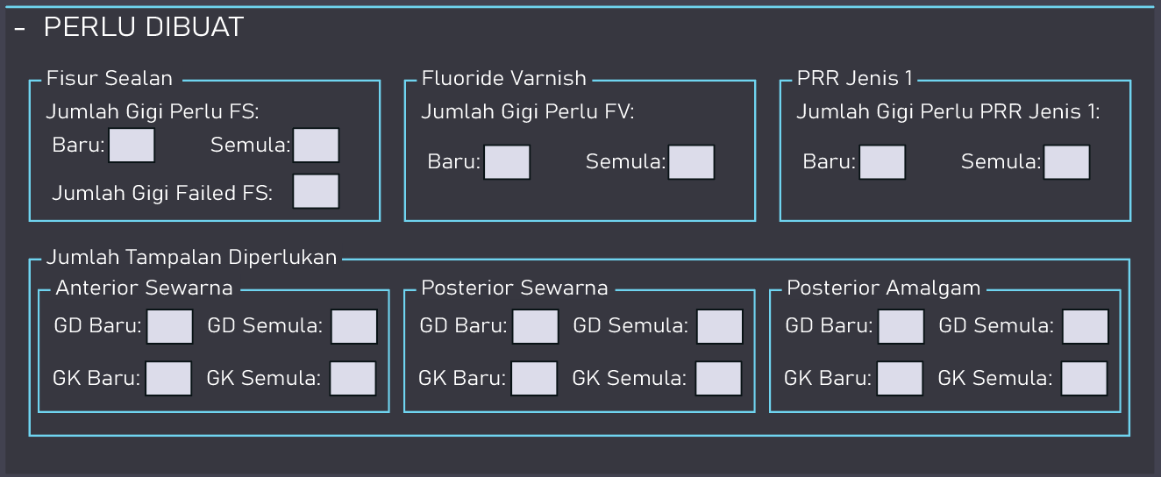

 |  | semua text box ni. Allow number only

Interactive effects:

1. | >> Klik list "+ PERLU DIBUAT"
 | 1. List lain hilang
 | 2. List "+ PEMERIKSAAN AWAL" ganti jd "- PEMERIKSAAN AWAL"
 | 3. Expand kluar semua form ni

2. | >> Klik list "- PERLU DIBUAT"
 | 1. Form ni minimize (hilang semua)
 | 2. display semua list sama mcm dkat sheet 4

14.Sekolah-Pnyata Akhir1()
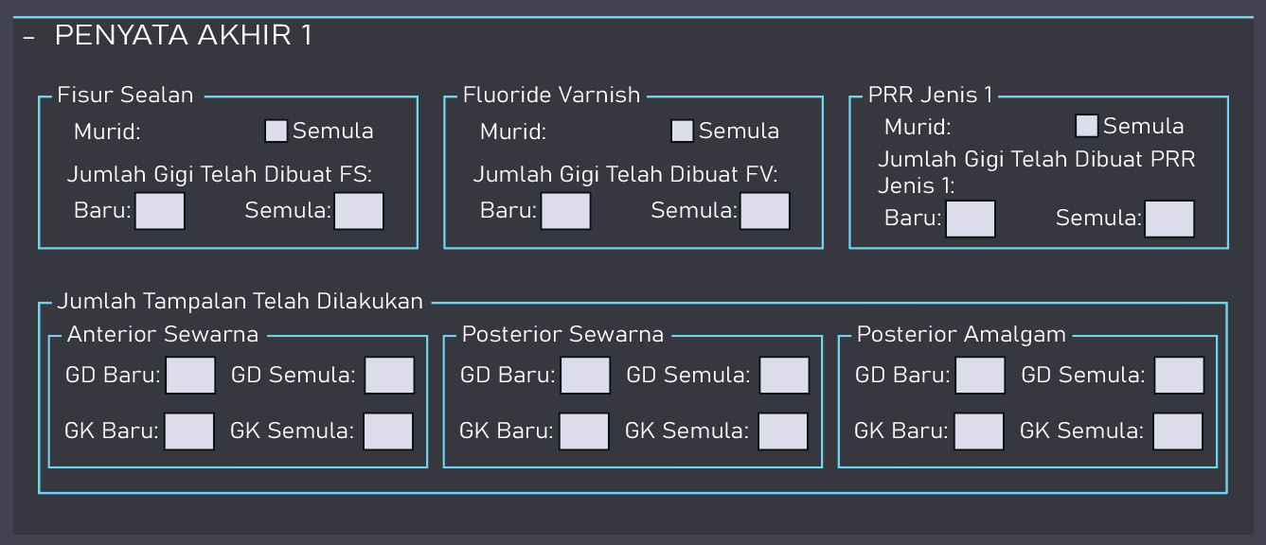

 |  | semua text box ni, kecuali check box. Allow number only

Interactive effects:

1. | >> Klik list "+ PENYATA AKHIR 1"
 | 1. List lain hilang
 | 2. List "+ PEMERIKSAAN AWAL" ganti jd "- PEMERIKSAAN AWAL"
 | 3. Expand kluar semua form ni

2. | >> Klik list "- PENYATA AKHIR 1"
 | 1. Form ni minimize (hilang semua)
 | 2. display semua list sama mcm dkat sheet 4

15.Sekolah-Pnyata Akhir2()
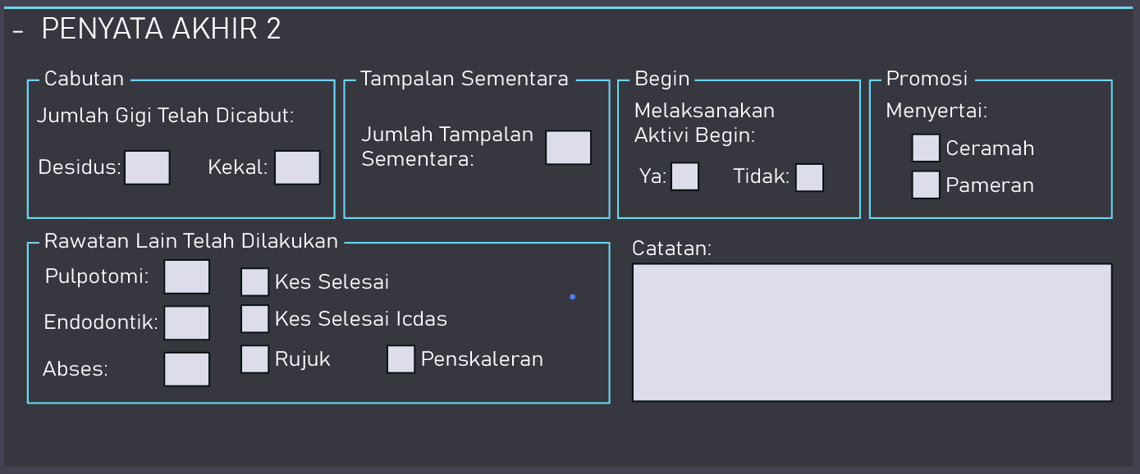

 |  | semua text box ni, kecuali check box & catatan. Allow number only

Interactive effects:

1. | >> Klik list "+ PENYATA AKHIR 2"
 | 1. List lain hilang
 | 2. List "+ PEMERIKSAAN AWAL" ganti jd "- PEMERIKSAAN AWAL"
 | 3. Expand kluar semua form ni

2. | >> Klik list "- PENYATA AKHIR 2"
 | 1. Form ni minimize (hilang semua)
 | 2. display semua list sama mcm dkat sheet 4

17.YA-LIST(Naim)
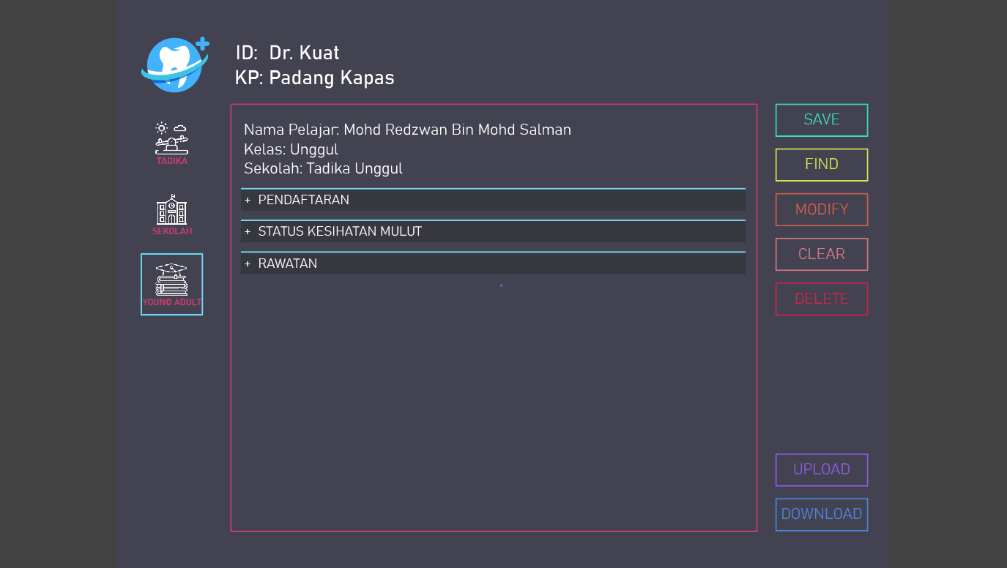

>>if icon Young Adult selected then
> border Young Adult jd biru
> border untuk tadika & sekolah xjd biru / no border
> list form Young Adult visible
> list form tadika & sekolah invisible
else
> border icon Young Adult xjd biru / no border
> list form invisible
end if

Colour pellet:

 | 1. List Background | rgb: | 55,55,64
 |  | hex: | #373740

 | 2. Upper Border | rgb: | 111,213,240
 |  | hex: | #6FD5F0

18.YA-Pendaftaran(Naim)
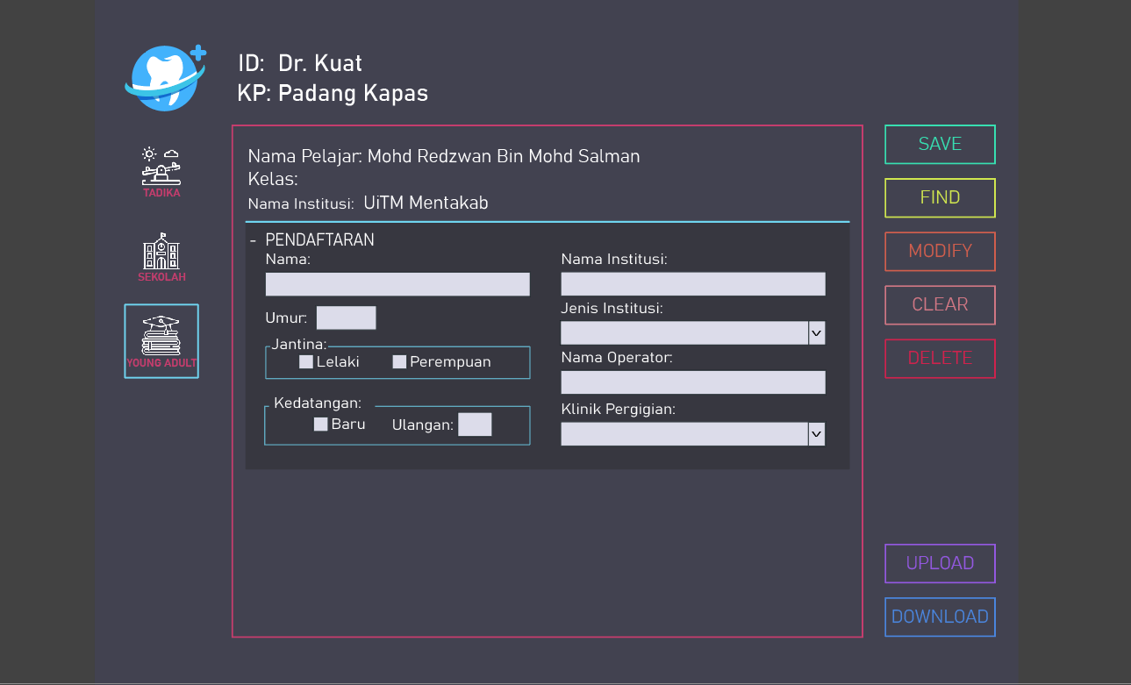

 |  |  |  |  | Text Box

 |  |  |  |  | Drop down

 |  |  |  |  | Check box

Interactive effects:

 | >> Klik list "+ PENDAFTARAN"
 | 1. List lain hilang
 | 2. List "+ PENDAFTARAN" ganti jd "- PENDAFTARAN"
 | 3. Expand kluar semua form ni

Page size: | Follow Izyan

Font: | Follow Izyan

Colour pellet:

 | 1. Background |  | rgb: | 55,55,64
 |  |  | hex: | #373740

 | 2. Upper Border |  | rgb: | 111,213,240
 | & Border box |  | hex: | #6FD5F0
 | partition

 | 3. text putih |  | rgb: | 255,255,255
 |  |  | hex: | #FFFFFF

 | 4. Background |  | rgb: | 220,220,234
 | text box, check |  | hex: | #DCDCEA
 | box & dropdown

Dropdown list
 | 1. Jenis Institusi: | Kolej Komuniti Kerajaan, Kolej Vokasional Kerajaan, Institusi Pendidikan Guru Kerajaan, Institusi Pengajian Tinggi Awam

 | 2. Klini pergigian: | //biar dlu ni. Link dgn database Aiman

19.YA-StatusKshtanMlut(Naim)
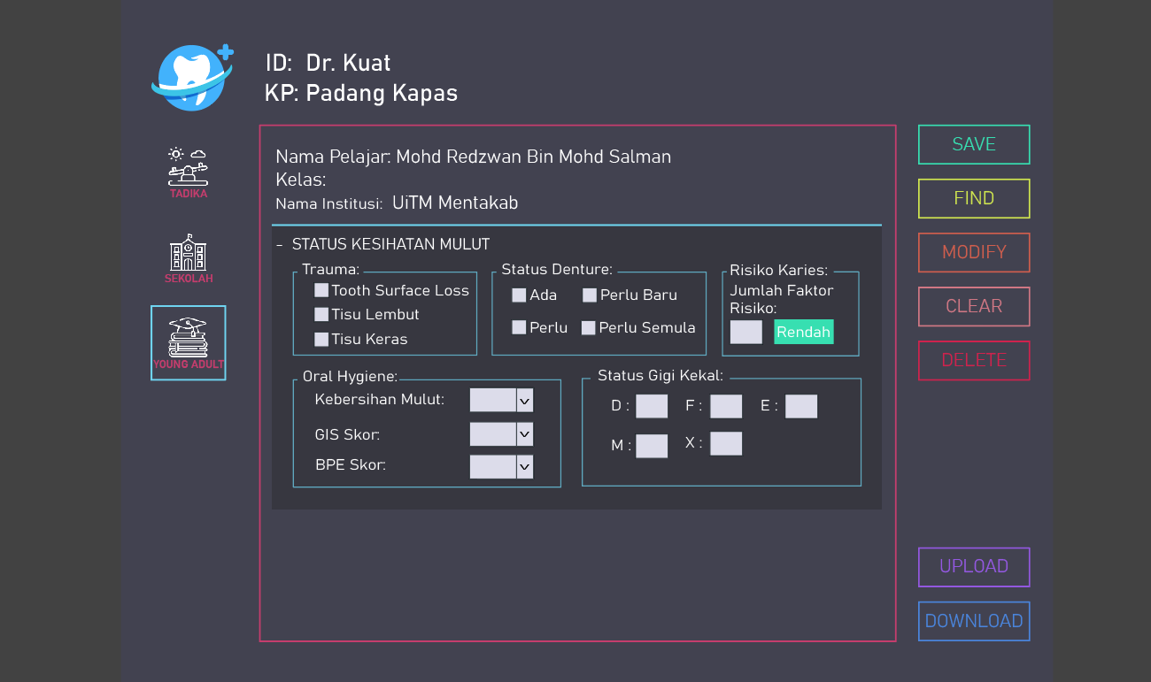

Interactive effects:

 | >> Klik list "+ STATUS KESIHATAN MULUT"
 | 1. List lain hilang
 | 2. List "+ STATUS KESIHATAN MULUT" ganti jd "- STATUS KESIHATAN MULUT"
 | 3. Expand kluar semua form ni

 | >> Status Risiko Karies
 | //nnti aku update algorithm utk risiko karies ni

Page size: | Follow Izyan

Font: | Follow Izyan

Colour pellet:

 | 1. Background |  | rgb: | 55,55,64
 |  |  | hex: | #373740

 | 2. Upper Border |  | rgb: | 111,213,240
 | & Border box |  | hex: | #6FD5F0
 | partition

 | 3. text putih |  | rgb: | 255,255,255
 |  |  | hex: | #FFFFFF

 | 4. Background |  | rgb: | 220,220,234
 | text box, check |  | hex: | #DCDCEA
 | box & dropdown

Dropdown list
 | 1. Kebersihan Mulut: | A, C ,E

 | 2. GIS Score: | 0, 1, 2, 3

 | 3. BPE Score: | 0, 1, 2, 3, 4

20.YA-Rawatan(Naim)
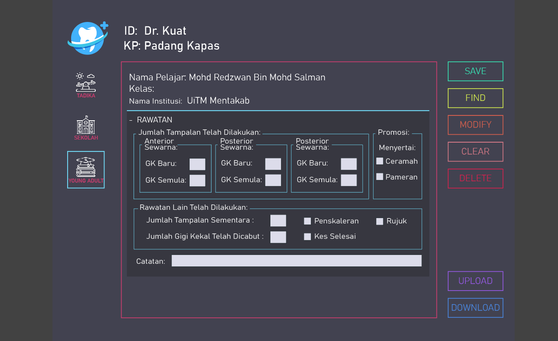

Interactive effects:

 | >> Klik list "+ RAWATAN"
 | 1. List lain hilang
 | 2. List "+ RAWATAN" ganti jd "- RAWATAN"
 | 3. Expand kluar semua form ni

Page size: | Follow Izyan

Font: | Follow Izyan

Colour pellet:

 | 1. Background | rgb: | 55,55,64
 |  | hex: | #373740

 | 2. Upper Border | rgb: | 111,213,240
 | & Border box | hex: | #6FD5F0
 | partition

 | 3. text putih | rgb: | 255,255,255
 |  | hex: | #FFFFFF

 | 4. Background | rgb: | 220,220,234
 | text box, check | hex: | #DCDCEA
 | box & dropdown

